로그인 (운영사 최초 SSO)
로그인 (운영사 최초 SSO) (IT_BID_01_03)

작성자 | 작성일 | 수행자 | 수행일
서동욱 | 2025.05.07 | 서동욱 | 2025.05.07

테스트 대상 상세 (시나리오별 세부단계)
(운영사 계정 사용) OK플라자 > 운영사 > 상품관리 > 전자입찰 menu를 클릭하여 전자입찰로 최초 SSO 로그인시 flow 확인 (약관동의 없이 메인 페이지로 이동 확인)
테스트 시나리오 목적 :
OK플라자 운영사 계정으로 전차입찰 SSO 로그인을 처리한다.
가정 및 필요사항 :

시나리오 항목 CODE | 시나리오 화면경로 및 페이지 | 테스트 항목 | 테스트 사전 정보 및 입력 | 테스트 케이스 기대결과 | 실제결과 | 구분 또는 실패 여부 | pcni | 비고 | 조치자 | 조치내용
IT_BID_01_03_01 | 운영사 상품관리 : 전자입찰 > 전자입찰 계열사 메인화면 | 전자입찰 최초 SSO 로그인 | • OKPlaza Admin 로그인 - 전차입찰 계열사에 등록되어 있지 않은 계정 처리를 위해 계정을 만들어서 처리 | • OKPlaza 운영사 > 전자입찰 계열사 SSO 로그인 처리 - 전자입찰에 등록되어 있지 않은 계열사의 계정 - 최초 로그인시 비밀번호 설정이 되지 않아 비밀번호 변경 팝업 호출 | 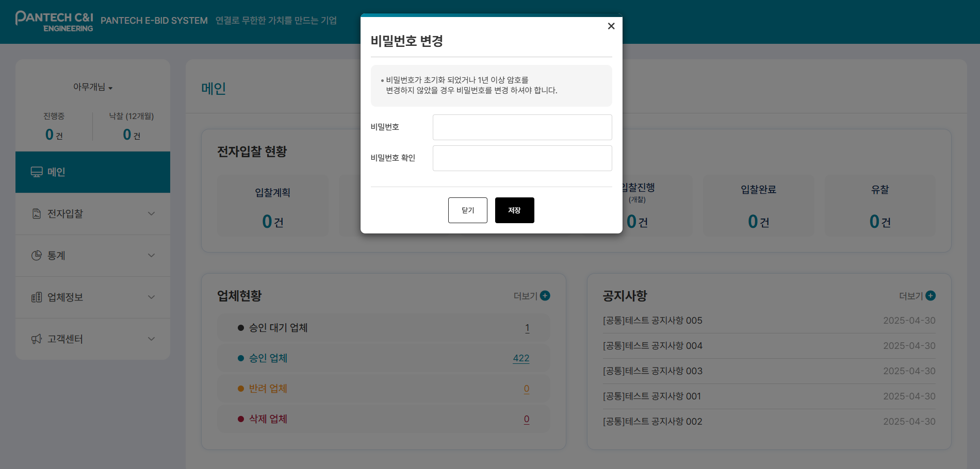 • OK |  | O | okp>시스템관리>조직관리>운영사관리>운영자등록 okp 운영사 devadmin.okplaza.kr 조윤지okp_운영사 holhole / valex123$%^ | 서동욱 | X
IT_BID_01_03_02 | 운영사 상품관리 : 전자입찰 > 전자입찰 계열사 메인화면 | 전자입찰 SSO 로그인 | • OKPlaza Admin 로그인 - TESTA0507 / Bitcube#123 | • OKPlaza 운영사 > 전자입찰 계열사 SSO 로그인 처리 - 전자입찰에 등록된 계열사의 계정 - 비밀번호 설정이 되지 않은 계정인 경우 비밀번호 변경 팝업 호출 | • OK |  | O | okp 운영사 devadmin.okplaza.kr 조윤지okp_운영사 holhole / valex123$%^ | 서동욱 | X

로그인 (공급사 최초 SSO)
로그인 (공급사 최초 SSO) (IT_BID_01_04)

작성자 | 작성일 | 수행자 | 수행일
서동욱 | 2025.05.07 | 서동욱 | 2025.05.07

테스트 대상 상세 (시나리오별 세부단계)
(공급사 계정 사용) OK플라자 > 공급사 > 상품관리 > 전자입찰 menu를 클릭하여 전자입찰로 최초 SSO 로그인시 flow 확인, 약관및개인정보활용 동의 popup 확인
테스트 시나리오 목적 :
OK플라자 공급사 계정으로 전차입찰 SSO 로그인을 처리한다. (약관 동의 포함)
가정 및 필요사항 :

시나리오 항목 CODE | 시나리오 화면경로 및 페이지 | 테스트 항목 | 테스트 사전 정보 및 입력 | 테스트 케이스 기대결과 | 실제결과 | 구분 또는 실패 여부 | pcni | 비고 | 조치자 | 조치내용
IT_BID_01_03_01 | 공급사 퀵메뉴 : 입찰 > 전자입찰 협력사 메인화면 | 전자입찰 최초 SSO 로그인 | • OKPlaza 공급사 로그인 - 전차입찰 협력사에 등록되어 있지 않은 사용자를 처리하기 위해 운영사에서 공급사 로그인 처리 | 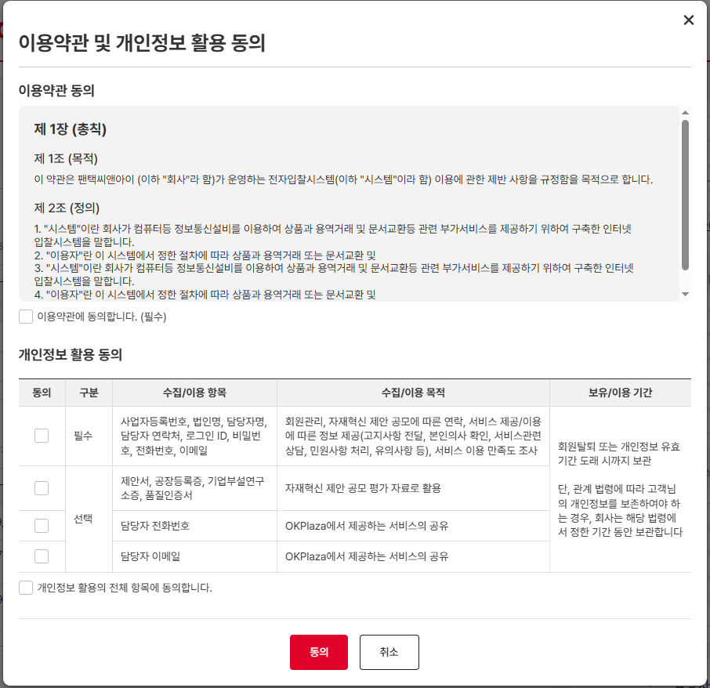 • OKPlaza 공급사 > 약관 및 개인정보 활용 동의 > 전자입찰 협력사 SSO 로그인 처리 - 전자입찰에 등록되어 있지 않은 협력사의 계정 - 최초 로그인시 비밀번호 설정이 되지 않아 비밀번호 변경 팝업 호출 - 약관 및 개인정보 활동 동의 팝업 | 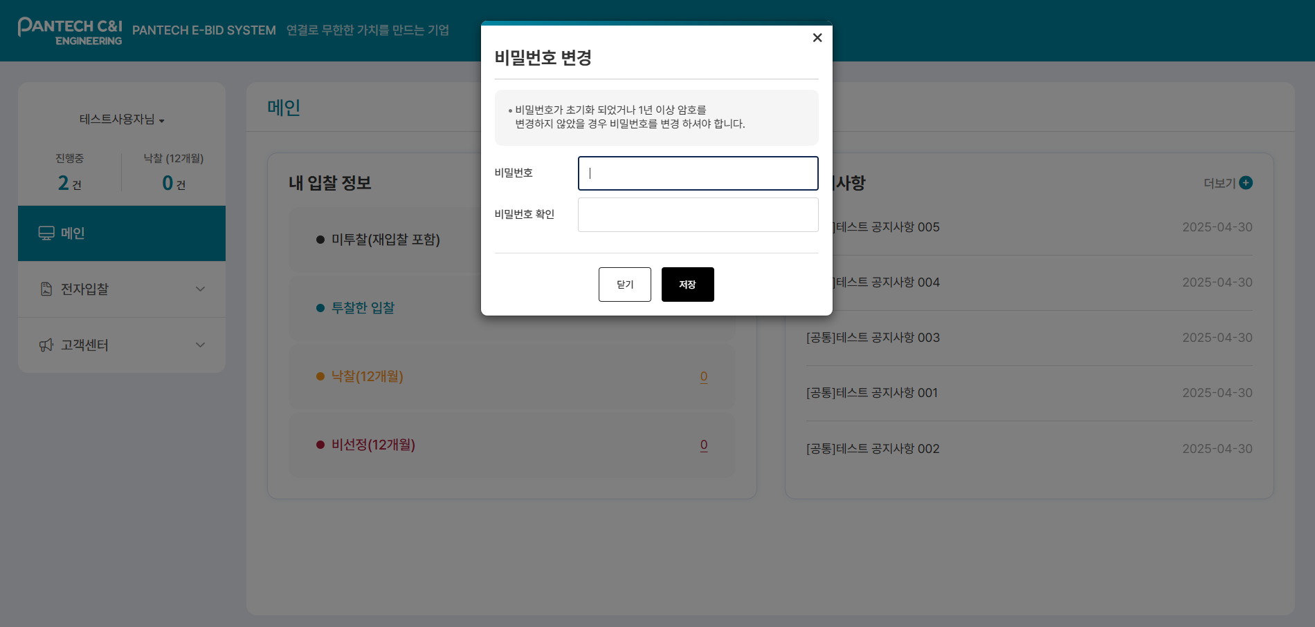 • OK |  | X | okp 공급사회원가입 https://dev.okplaza.kr/ 주식회사 팬택씨앤아이 조윤지_공급사 1088617624 p50087 / valex123$%^ - 전자입찰 사용자 등록중 오류가 발생하였습니다. | 서동욱 | 시퀀스 테이블의 오류 수정(PK 위반 오류)
IT_BID_01_03_02 | 공급사 퀵메뉴 : 입찰 > 전자입찰 협력사 메인화면 | 전자입찰 SSO 로그인 | • OKPlaza 공급사 로그인 - testVenjin / 1111 | • OKPlaza 공급사 > 전자입찰 협력사 SSO 로그인 처리 - 전자입찰에 등록된 공급사의 계정 - 비밀번호 설정이 되지 않은 계정인 경우 비밀번호 변경 팝업 호출 | • OK |  | X | Okp 공급사 사용자 추가등록 pcni001 /valex123$%^ 전자입찰 사용자 등록중 오류가 발생하였습니다. | 서동욱 | 시퀀스 테이블의 오류 수정(PK 위반 오류)

